Formulario
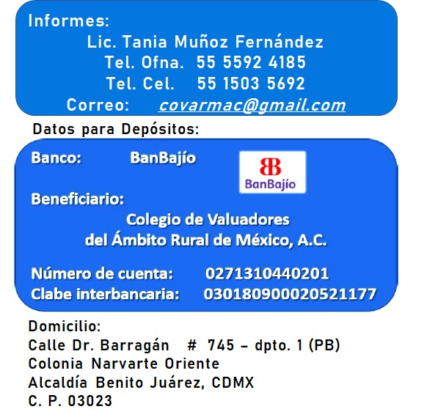
 | LLENAR EL FORMULARIO COMPETO SEGÚN APLIQUE EN LOS RECUADRO AMARILLOS

 | DATOS DE FACTURACIÓN
 | NOMBRE (PERSONA FÍSICA O MORAL) |  | RFC (CON HOMOCLAVE) | CORREO ELECTRÓNICO | DOMICILIO

 | DATOS PERSONALES

 | NOMBRE COMPLETO |  | DOMICILIO | CORREO ELECTRÓNICO | TEL. OFICINA | CELULAR

 | DATOS PARA EL LLENADO DE SUS CONSTANCIAS
 | NOMBRE COMO QUIERE QUE APAREZCA CON LA ABREVIACIÓN DEL TÍTULO

 | COSTOS DE LOS CURSOS (PRECIO ÚNICO INCLUYEN IVA) |  |  |  |  |  | ELEGIR AQUÍ UNICAMENTE EVENTOS INDIVIDUALES

 | ACTIVIDADES INDIVIDUALES |  | Cuota de Lista |  |  |  | PONER UNA X | HORAS CURRICULARES | COSTO PARCIAL
 | CONGRESO (COVARMAC / MARZO 2021) |  | $1,392
 | SIMPOSIO (INVAF / AGOSTO 2021) |  | $2,320
 | CURSO INDIVIDUAL (CUALQUIER FECHA) |  | $1,740

 | ACTIVIDADES EN PAQUETE |  | Cuota de Lista | Cuota Especial
 | CONGRESO + 1 CURSO (CUALQUIER CURSO) |  | $3,132 | $2,506
 | SIMPOSIO + 1 CURSO (CUALQUIER CURSO) |  | $4,060 | $3,248
 | CONGRESO + SIMPOSIO |  | $3,712 | $2,970
 | CONGRESO + SIMPOSIO + 1 CURSO (CUALQUIER CURSO) |  | $5,452 | $4,362

 | CADA CURSO ADICIONAL (EN CUALQUIER PAQUETE) |  | $1,740 | $1,392

CALENDARIO DE CURSOS |  |  |  |  |  |  | ELEGIR AQUÍ SUS EVENTOS EN PAQUETE
NO. | NOMBRE DEL CURSO/PONENTE | PONENTE | FECHAS / HORARIO |  | Validez curricular |  | PONER UNA X | HORAS CURRICULARES | COSTO PARCIAL
1 | Valuación de plantaciones de Agave Azúl | Mtro. José Ocegueda Juárez | VIERNES 5 DE MARZO DE 2021 DE 4:00 P.M. A 9:00 P.M. | SÁBADO 6 DE MARZO DE 2021 DE 9:00 A.M. A 2:00 P.M. | 10 Horas
2 | Valuación de Derechos de vía para proyectos de infraestructura | Mtro. Rafael Rodríguez Rodríguez | VIERNES 12 DE MARZO DE 2021 DE 4:00 P.M. A 9:00 P.M. | SÁBADO 13 DE MARZO DE 2021 DE 9:00 A.M. A 2:00 P.M. | 10 Horas
C | CONGRESO NACIONAL DE VALUACIÓN RURAL | Colegio de Valuadores del Ambito Rural de México, A. C. (COVARMAC) | LUNES 15 A VIERNES 19 DE MARZO DE 2021 DE 4:00 P.M. A 9:00 P.M. | SÁBADO 20 DE MARZO DE 2021 DE 9:00 A.M. A 2:00 P.M. | 20 Horas
3 | Agroclimatología aplicada a la valuación | Mtro. Ricardo Nuño Romero | VIERNES 14 DE MAYO DE 2021 DE 4:00 P.M. A 9:00 P.M. | SÁBADO 15 DE MAYO DE 2021 DE 9:00 A.M. A 2:00 P.M. | 10 Horas
4 | Valuación Rural en el marco de la reforma energética | Mtro. Sergio Rubén Samaniego Huerta | VIERNES 16 DE JULIO DE 2021 DE 4:00 P.M. A 9:00 P.M. | SÁBADO 17 DE JULIO DE 2021 DE 9:00 A.M. A 2:00 P.M. | 10 Horas
5 | Valuación Rural Agropecuaria como negocio en marcha | Mtro. Sergio Rubén Samaniego Huerta | VIERNES 20 DE AGOSTO DE 2021 DE 4:00 P.M. A 9:00 P.M. | SÁBADO 21 DE AGOSTO DE 2021 DE 9:00 A.M. A 2:00 P.M. | 10 Horas
6 | Cartografía Digital para avalúos agropecuarios | Mtro. Rafael Rodríguez Rodríguez | VIERNES 27 DE AGOSTO DE 2021 DE 4:00 P.M. A 9:00 P.M. | SÁBADO 28 DE AGOSTO DE 2021 DE 9:00 A.M. A 2:00 P.M. | 10 Horas
S | SIMPOSIO NACIONAL DE VALUACIÓN RURAL | Instituto Nacional de Valuación Agropecuaria y Forestal Bajío, A. C. (INVAF BAJÍO, A. C.) | LUNES 30 DE AGOSTO A VIERNES 3 DE SEPTIEMBRE DE 2021 DE 4:00 P.M. A 9:00 P.M. | SÁBADO 4 DE SEPTIEMBRE DE 2021 DE 9:00 A.M. A 2:00 P.M. | 20 Horas

 |  |  |  |  |  | TOTALES | 0 | 0 | $0

 |  |  |  | (CERO PESOS 00/100 M.N.)

 |  |  | DATOS DE PAGO Y ENVÍO DE ESTE ARCHIVO Y COMPROBANTE DE PAGO

